Bilten 22
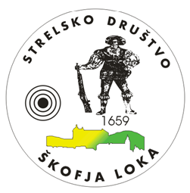

 | sd_skofjaloka@siol.net
 | www.sd-skofjaloka.si

 |  | DRUŠTVO UPOKOJENCEV
 |  | ŠKOFJA LOKA

Bilten

Pokrajinsko tekmovanje DU Gorenjske
v streljanju s serijsko zračno puško
 | za leto 2022

 | Škofja Loka, 11.05.2022

